Sheet1
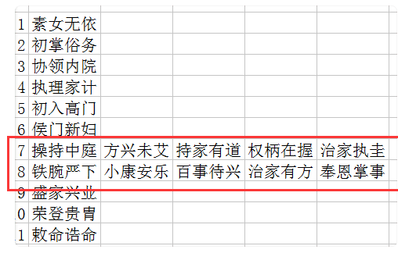
1 | 素女无依 |  | 1 | 素女无依
2 | 初掌庶务 |  | 2 | 初掌俗务
3 | 兼理室院 |  | 3 | 协领内院
4 | 巡礼商铺 |  | 4 | 执理家计
5 | 初入高门 |  | 5 | 宜其室家
6 | 朱门绣户 |  | 6 | 侯门新妇
7 | 执掌琐务 |  | 7 | 庶务兼挑
8 | 亲付中馈 |  | 8 | 帷幄族宗
9 | 盛家兴业 |  | 9 | 齐家兴业
10 | 敕书孺人 | 荣登贵胄 | 10 | 贤名远播
11 | 敕封诰命 |  | 11 | 敕封诰命
12 | 六品邻君夫人 |  | 12 | 六品邻君夫人
13 | 五品乡君夫人 |  | 13 | 五品乡君夫人
14 | 四品县君夫人 |  | 14 | 四品县君夫人
15 | 三品郡君夫人 |  | 15 | 三品郡君夫人
16 | 二品端华夫人 |  | 16 | 二品端华夫人
17 | 一品国夫人 |  | 17 | 一品国夫人
18 | 昭国夫人 |  | 18 | 昭国夫人

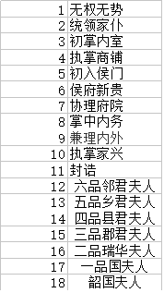
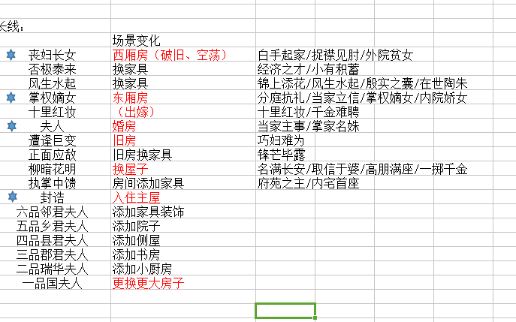
 | 1 | 商门素女
 | 2 | 清水丽人
 | 3 | 高门贵女
 | 4 | 掌权嫡女
 | 5 | 十里红妆
 | 6 | 簪缨夫人
 | 7 | 小阁藏春
 | 8 | 名门闺杀
 | 9 | 盛唐芳华
 | 10 | 掌家名姝
 | 11 | 封诰
 | 12 | 六品邻君夫人
 | 13 | 五品乡君夫人
 | 14 | 四品县君夫人
 | 15 | 三品郡君夫人
 | 16 | 二品瑞华夫人
 | 17 | 一品国夫人
 | 18 | 昭国夫人

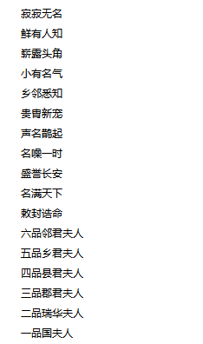
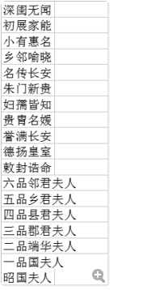
 |  |  |  |  | 1 | 寂寂无名
 |  |  |  |  | 2 | 鲜为人知
 |  |  |  |  | 3 | 崭露头角
 |  |  |  |  | 4 | 小有名声
 |  |  |  |  | 5 | 乡邻喻晓
 |  |  |  |  | 6 | 贵胄新宠
 |  |  |  |  | 7 | 声名鹊起
 |  |  |  |  | 8 | 遐迩闻名
 |  |  |  |  | 9 | 盛誉长安
 |  |  |  |  | 10 | 名满天下
 |  |  |  |  | 11 | 敕封诰命
 |  |  |  |  | 12 | 六品邻君夫人
 |  |  |  |  | 13 | 五品乡君夫人
 |  |  |  |  | 14 | 四品县君夫人
 |  |  |  |  | 15 | 三品郡君夫人
 |  |  |  |  | 16 | 二品瑞华夫人
 |  |  |  |  | 17 | 一品国夫人
 |  |  |  |  | 18 | 昭国夫人

